Dimensionamento
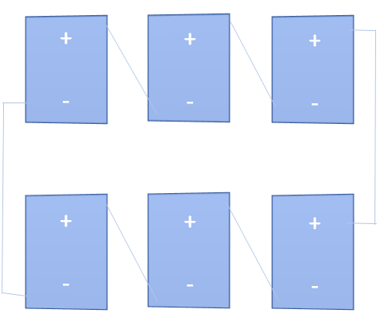
Dados do inversor: |  | Imax-curto [A] | Faixa de tensão MPP [V] |  | Vmax [V] | Pmax [Wp] | Vmin [V] | Potência a ser suprida: [W]
 |  | 29.6 | 165 | 440 | 550 | 3160 | 165 | 2,945.11

Dados do módulo: |  | Ipmax [A] | Vpmax [V] | Pmax [W] | Vmin |  |  | 1 Inversor de 3kWp
 |  | 8 | 28.507696937 | 246.49514 | 25.504029 |  |  | FRONIUS GALVO 3.0 - 1
X1 | Agrupamento de módulos em série
X2 | Agrupamento de módulos em paralelo
Variáveis: | X1 | X2
 | 13 | 1

F.Objetiva (Potência): | 3,079.470 | Tensão de saída do sistema: |  |  | 370.60006018
Número de módulos: | 13 | Corrente de saída do sistema: |  |  | 8.3094165
Máximizar: ( Icurto*X2)*(Vmax*X1)

Restrições | Variável |  | Equação
Icurto*X2 <= Imax | 8 | 1 | 8.3094165 | <= | 29.6
Vmax*X1 <= MPPmax | 28.507696937 | 13 | 370.60006018 | <= | 440
Vmax*X1 >= MPPmin | 28.507696937 | 13 | 370.60006018 | >= | 165
Vmin*X1 >= MPPmin | 25.504029 | 13 | 331.552377 | >= | 165
( Icurto*X2)*(Vmax*X1) |  |  | 3079.470255 | >= | 2,945.11
( Icurto*X2)*(Vmax*X1) |  |  | 3,079.47 | <= | 3,160

